Mapa conceptual
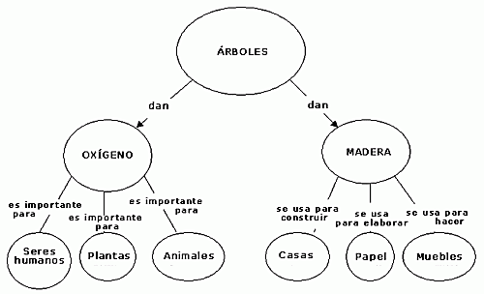
Un mapa conceptual es una poderosa herramienta para comprender conceptos.
Un mapa conceptual permite establecer la relación entre dos conceptos.
Entre dos conceptos debe haber una palabra enlace, y es condición que debe contener una voz verbal, o verbo conjugado
A la relación resultante se le llama proposición.

No conectores
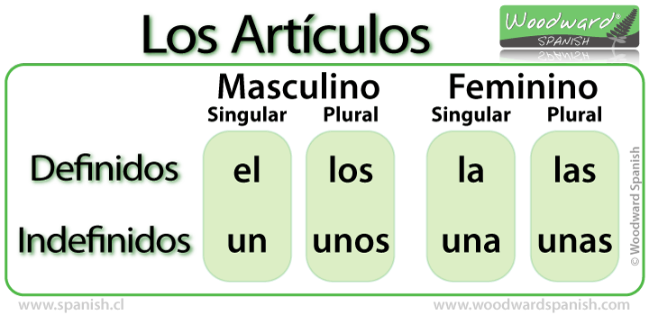
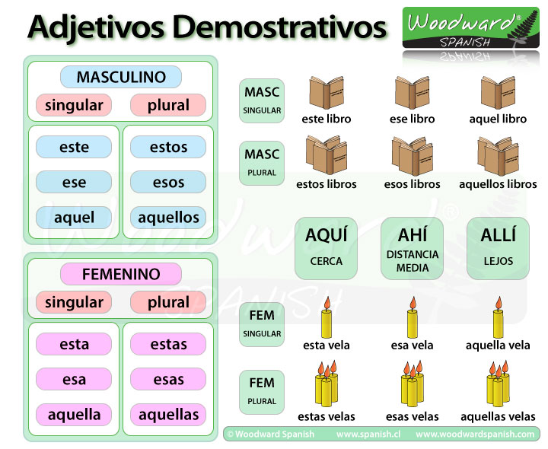

Cómo
Dónde
Cuándo
Por qué

